Ajuste_T_Iniciativas1eraNDC_5CN
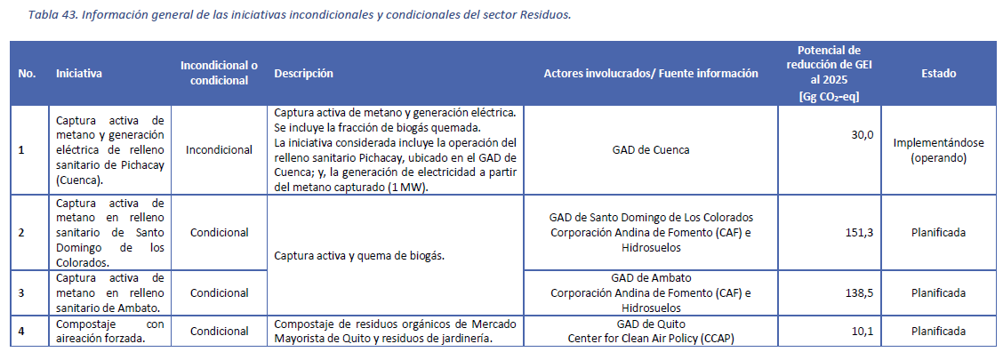
Corrección 1era NDC medidas condicionales y Recuperación de metano de la 5ta Comunicación
 |  |  |  | 2010 | 2011 | 2012 | 2013 | 2014 | 2015 | 2016 | 2017 | 2018 | 2019 | 2020 | 2021 | 2022 | 2023 | 2024 | 2025 | 2026 | 2027 | 2028 | 2029 | 2030 | 2031 | 2032 | 2033 | 2034 | 2035
Pichacay (Cuenca) |  |  | GgCO2e | 0 | 0 | 0 | 0 | 0 | 0 | 0 | 0 | 0 | 0 | 0 | 6 | 12 | 18 | 24 | 30 | 0 | 0 | 0 | 0 | 0 | 0 | 0 | 0 | 0 | 0
 |  |  | MtCO2e | 0.0000 | 0.0000 | 0.0000 | 0.0000 | 0.0000 | 0.0000 | 0.0000 | 0.0000 | 0.0000 | 0.0000 | 0.0000 | 0.0060 | 0.0120 | 0.0180 | 0.0240 | 0.0300 | 0.0000 | 0.0000 | 0.0000 | 0.0000 | 0.0000 | 0.0000 | 0.0000 | 0.0000 | 0.0000 | 0.0000

Pichacay (Cuenca) |  |  | GgCH4 | 0.0 | 0.0 | 0.0 | 0.0 | 0.0 | 0.0 | 0.0 | 0.0 | 0.0 | 0.0 | 0.0 | 0.2 | 0.4 | 0.6 | 0.9 | 1.1 | 0.0 | 0.0 | 0.0 | 0.0 | 0.0 | 0.0 | 0.0 | 0.0 | 0.0 | 0.0
 |  |  | MtCH4 | 0.0000 | 0.0000 | 0.0000 | 0.0000 | 0.0000 | 0.0000 | 0.0000 | 0.0000 | 0.0000 | 0.0000 | 0.0000 | 0.0002 | 0.0004 | 0.0006 | 0.0009 | 0.0011 | 0.0000 | 0.0000 | 0.0000 | 0.0000 | 0.0000 | 0.0000 | 0.0000 | 0.0000 | 0.0000 | 0.0000

 | PCG | 28
 |  | 0.0357 |  | 0.0000 | 0.0000 | 0.0000 | 0.0000 | 0.0000 | 0.0000 | 0.0000 | 0.0000 | 0.0000 | 0.0000 | 0.0000 | 0.0002 | 0.0004 | 0.0006 | 0.0009 | 0.0011 | 0.0000 | 0.0000 | 0.0000 | 0.0000 | 0.0000 | 0.0000 | 0.0000 | 0.0000 | 0.0000 | 0.0000

